Create Centos 7 on EC2
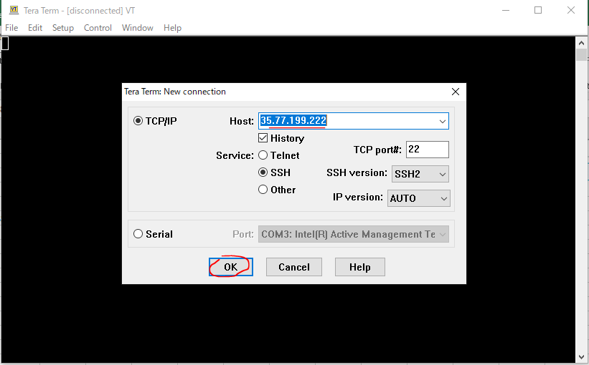
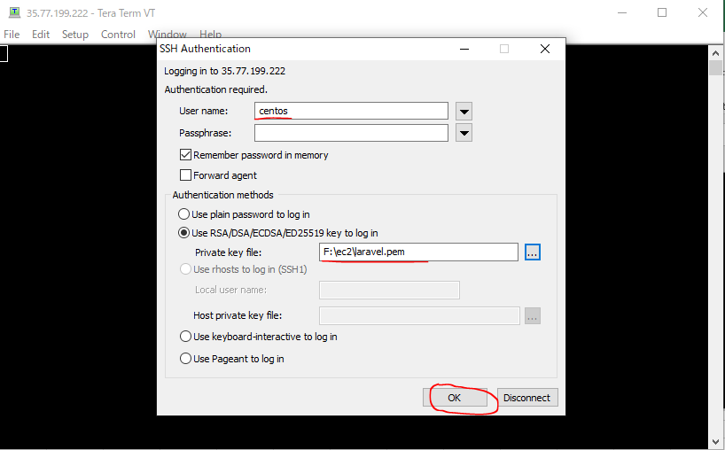
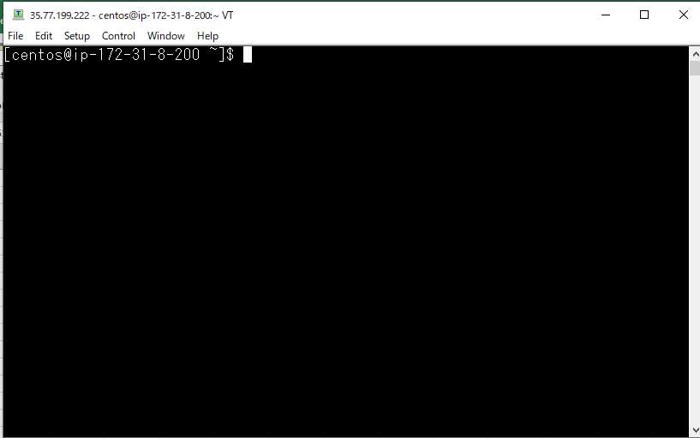
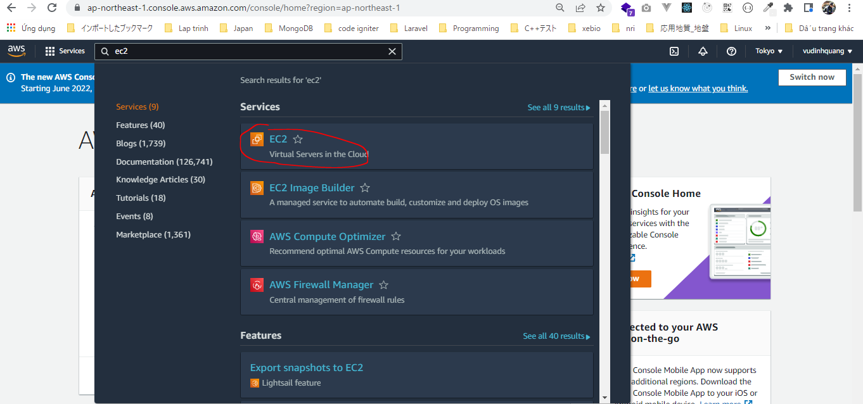

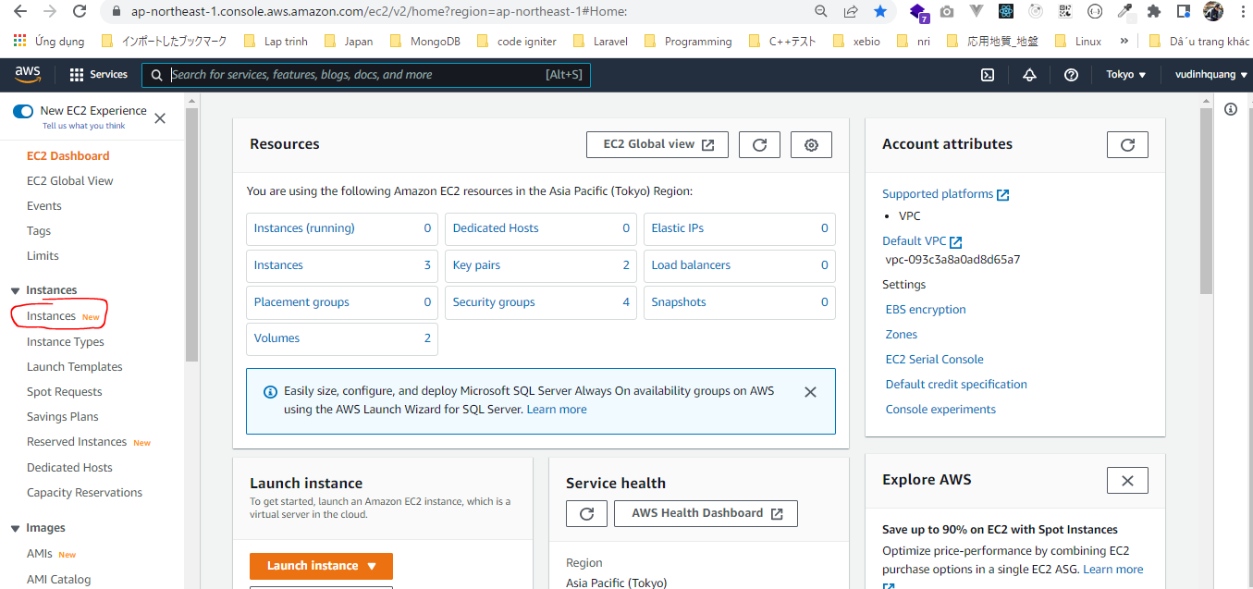

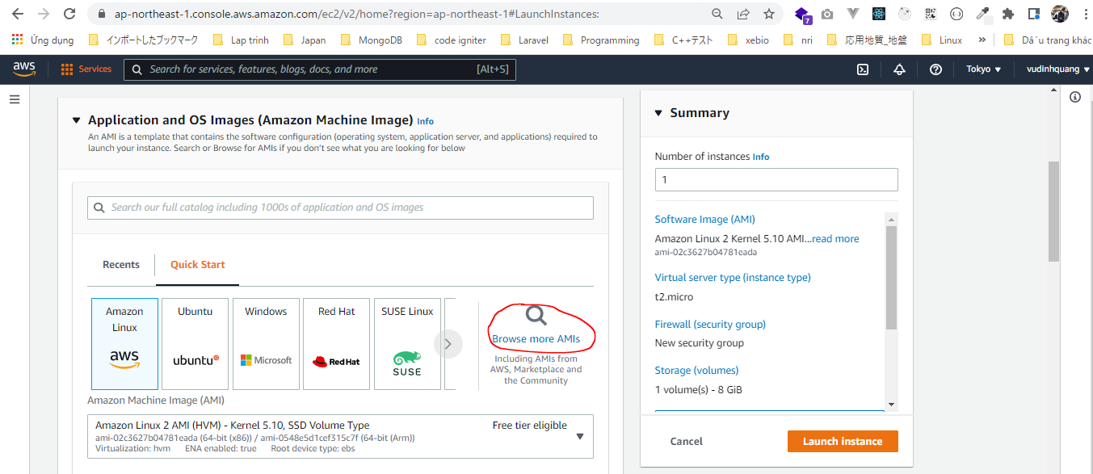

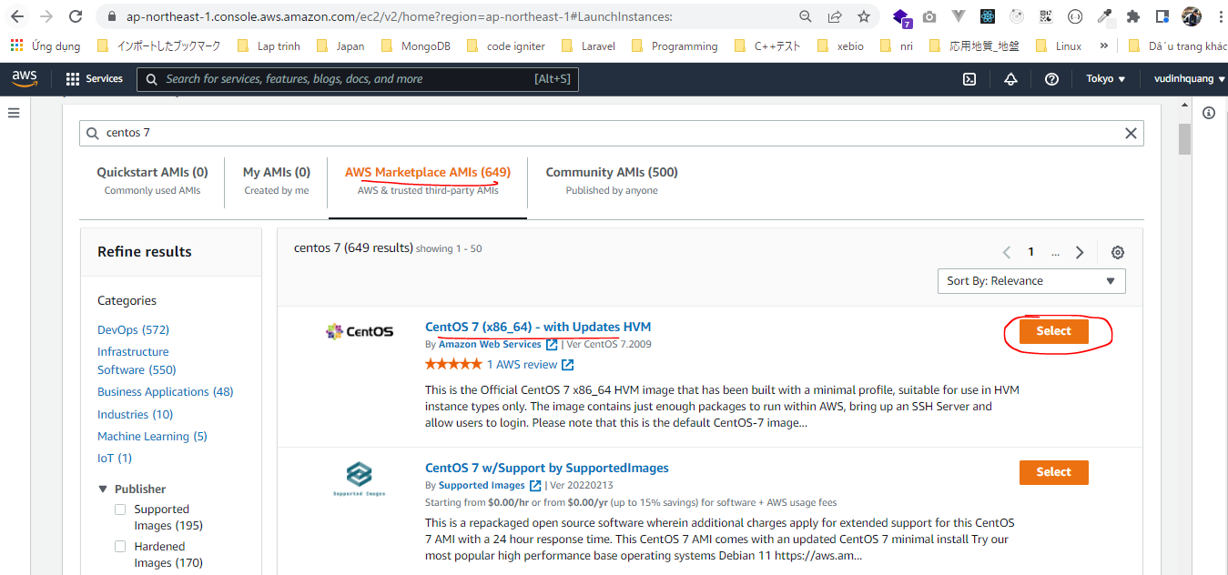

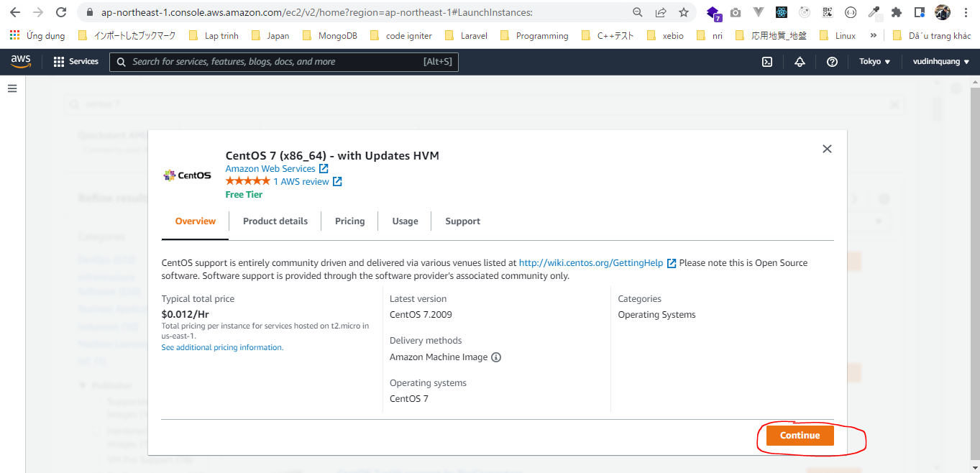

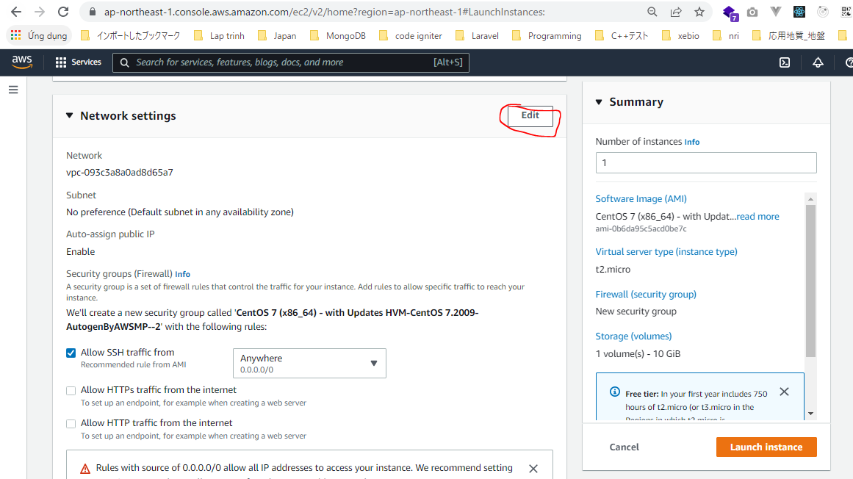

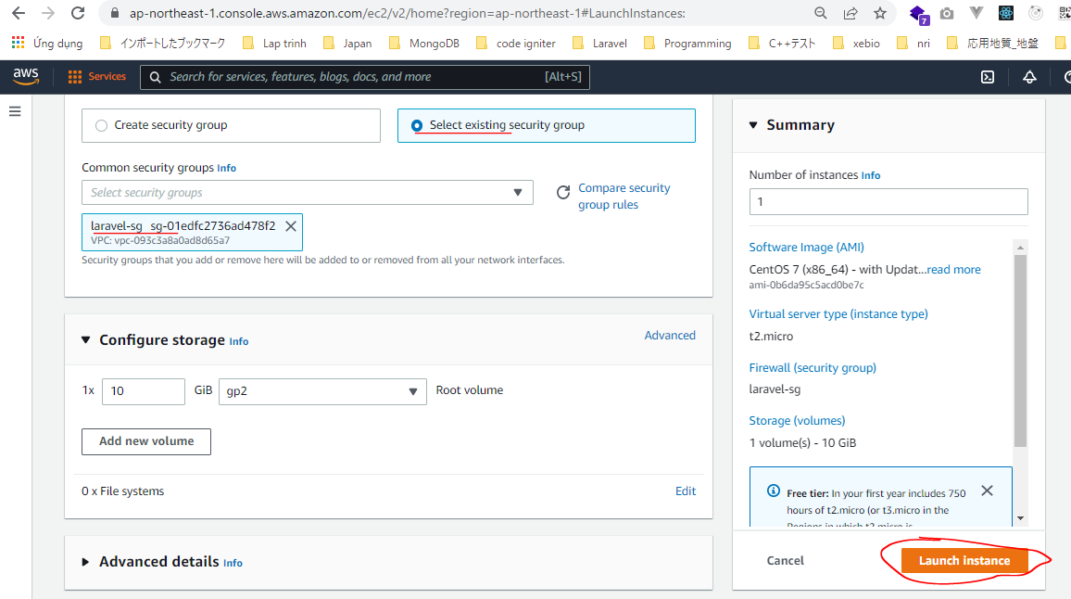

 | Check laravel-sg Security Group
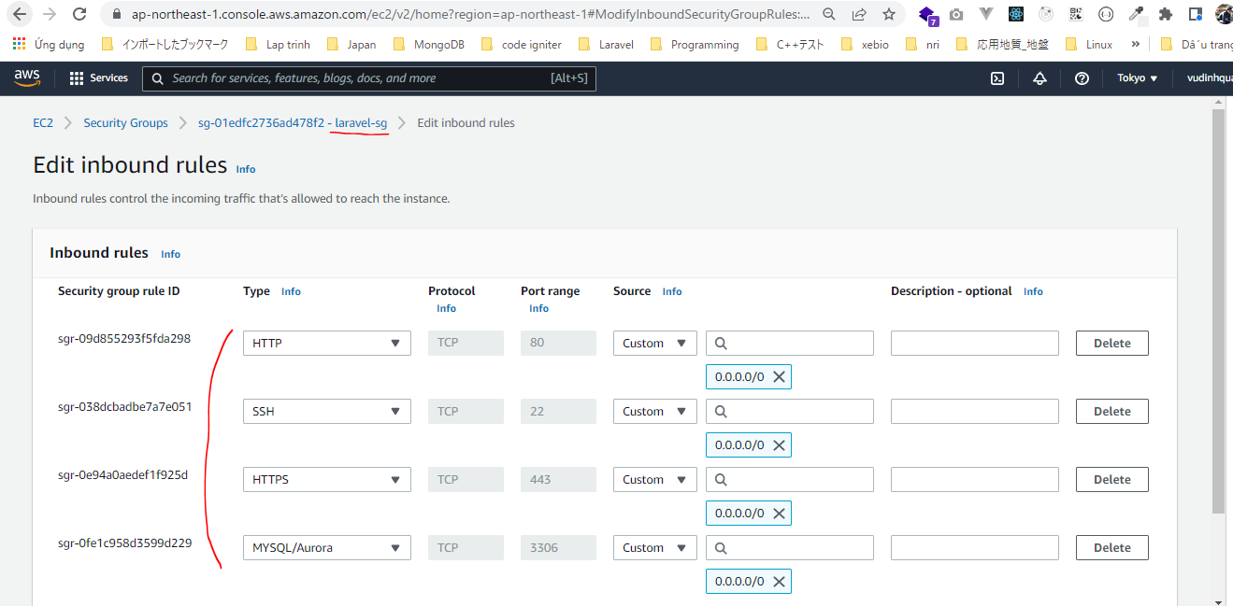

SSH

Apache
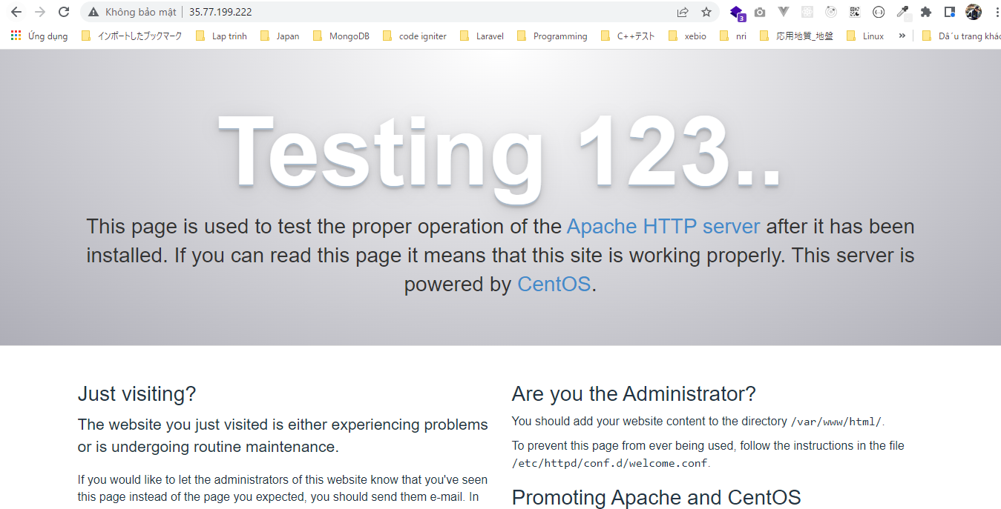
https://linuxtut.com/en/1ebaeaea9eb897c5c6b4/
Update all packages
 | yum update
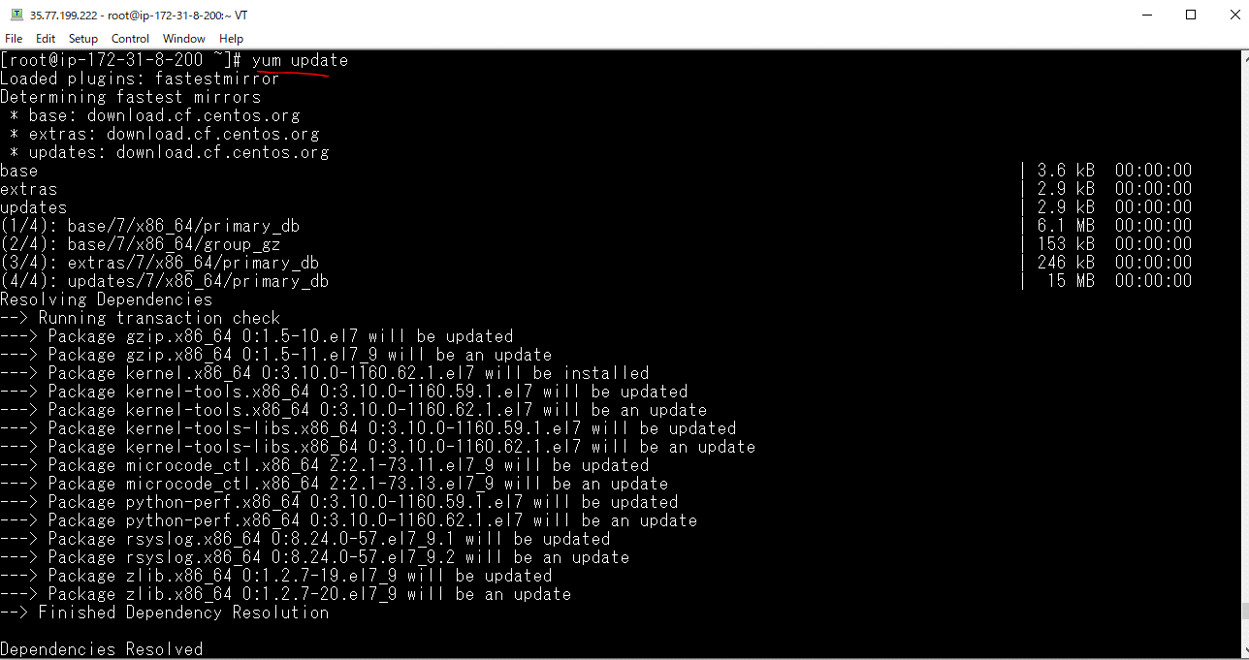

Reboot
 | Some processes need to be restarted, so restart them.
 | reboot

Apache installation
 | yum install httpd
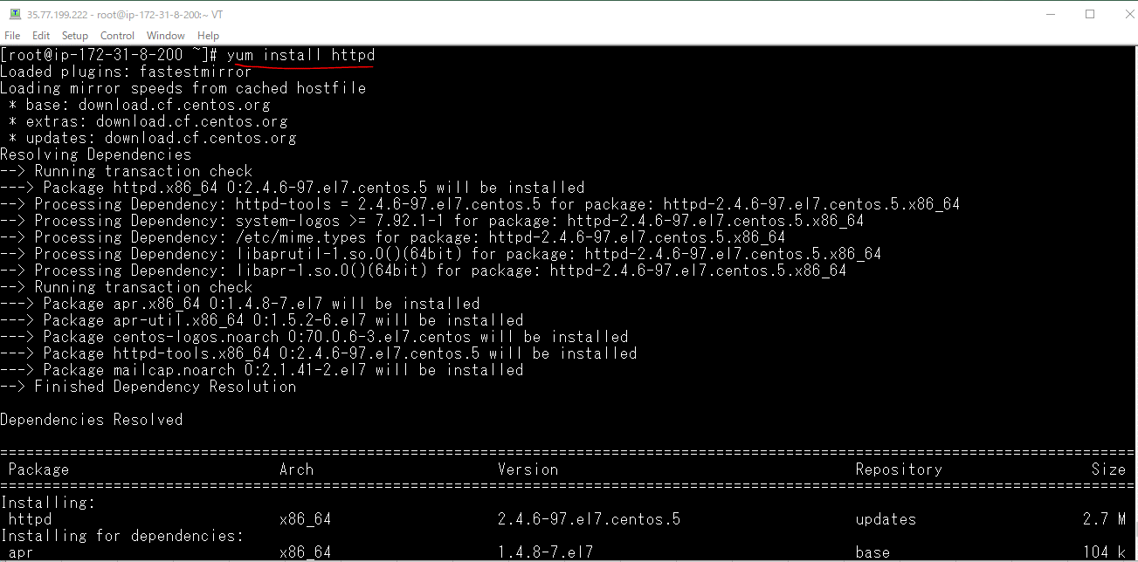

Apache startup
 | systemctl start httpd

Apache autostart settings
 | systemctl enable httpd

Apache status check
 | systemctl status httpd
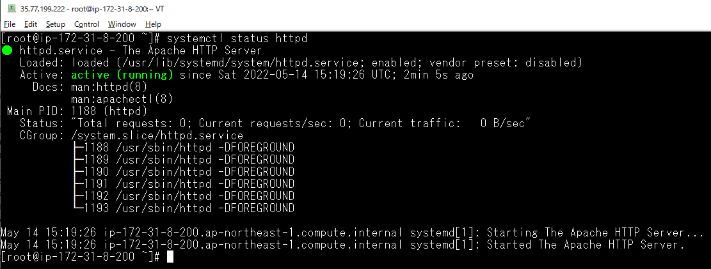

Check browser

Release
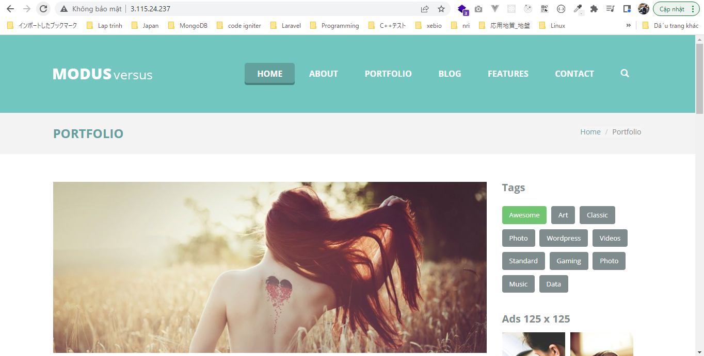
/var/www/html
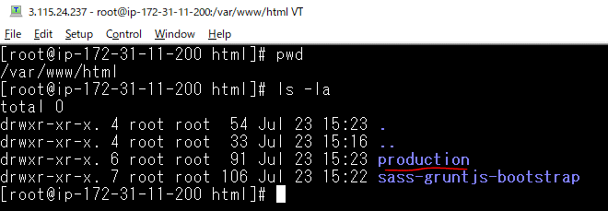

/etc/httpd/conf/httpd.conf
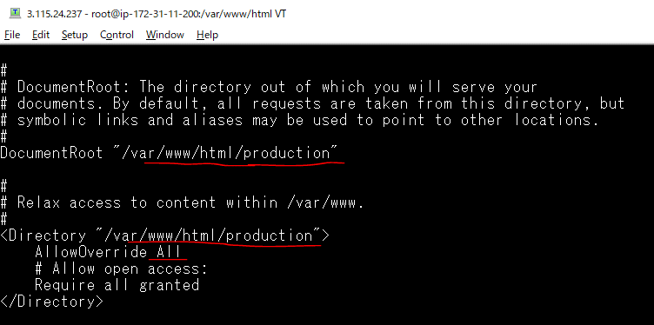

browser
 | http://3.115.24.237/

Validator
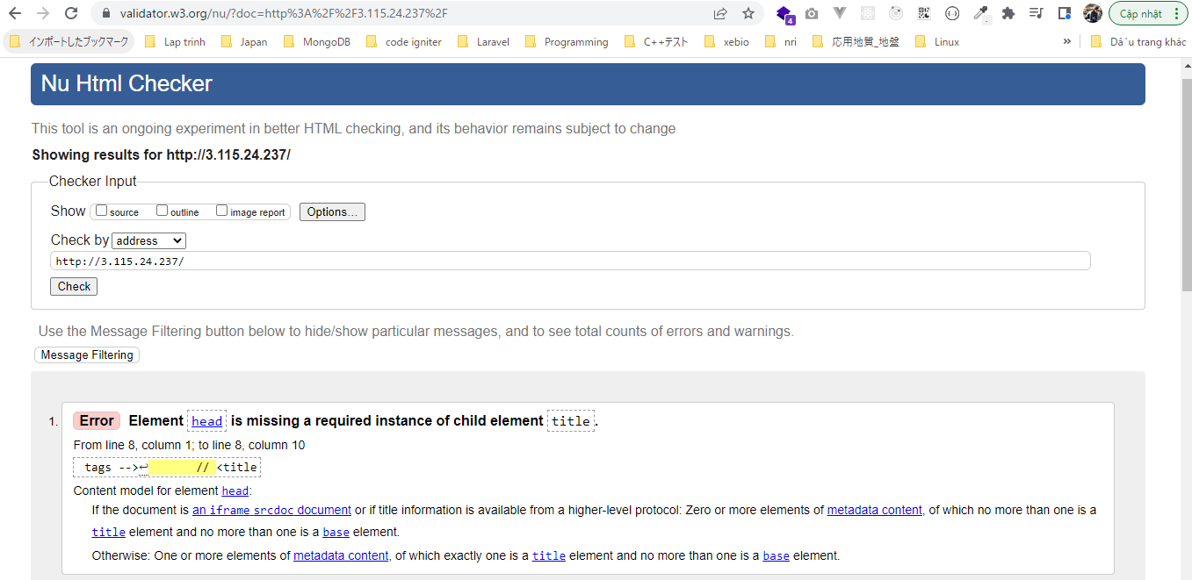
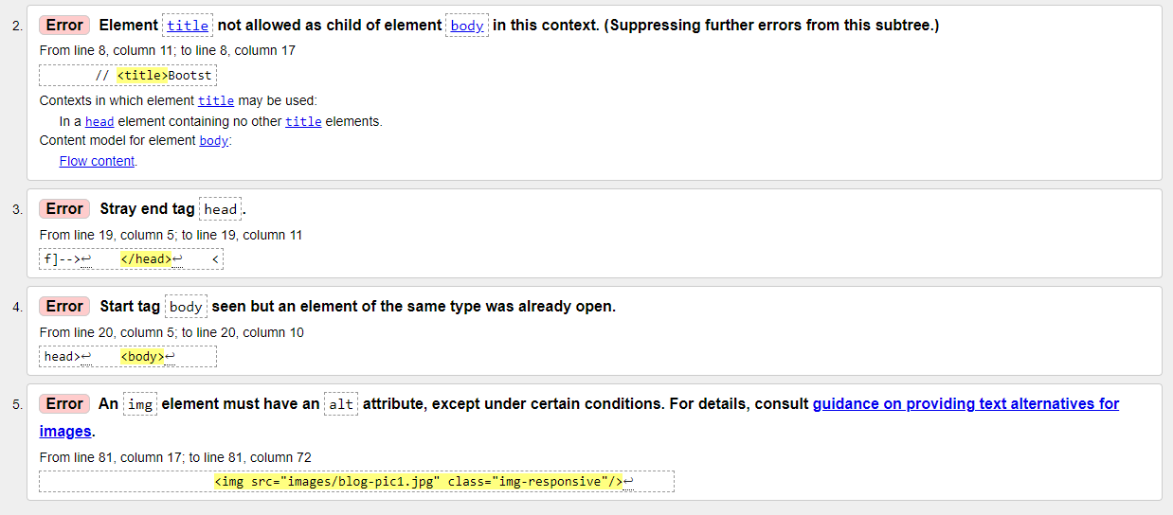
Kiểm tra xem trang web đã thỏa chuẩn của w3c hay chưa và dựa và các câu thông báo lỗi để khắc phục và hoàn thiên trang web

 | https://validator.w3.org/
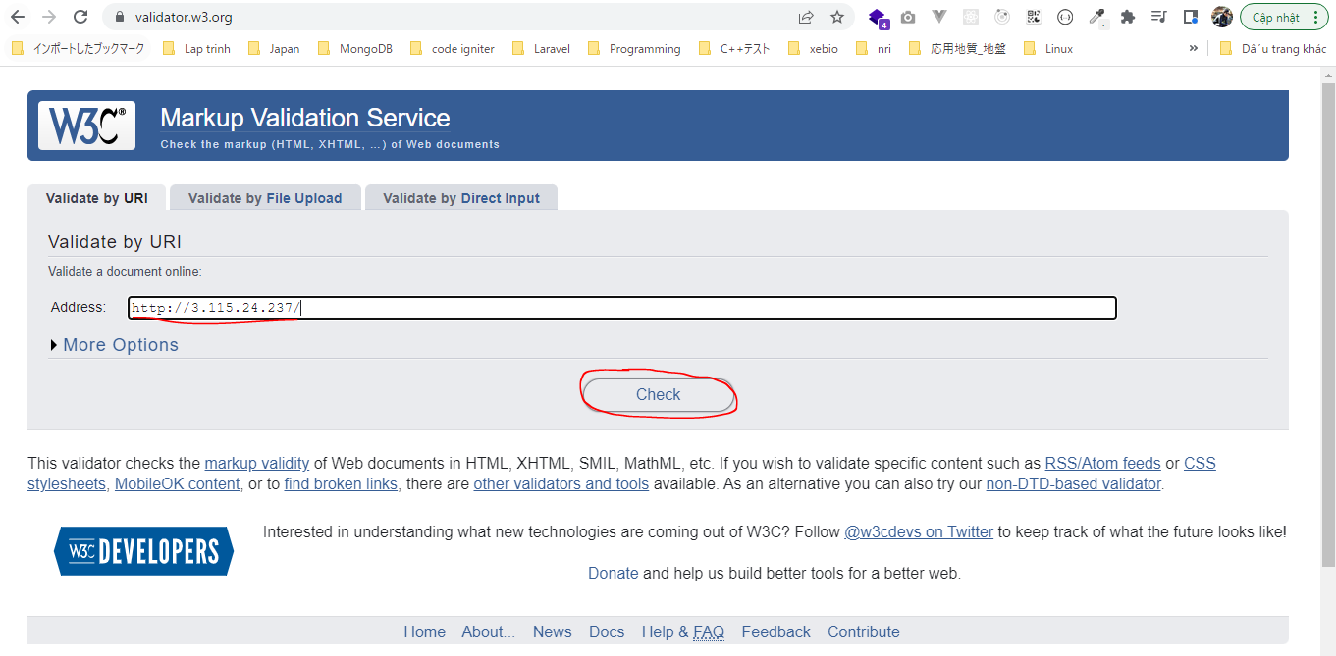

 | Kết quả ok không có lỗi
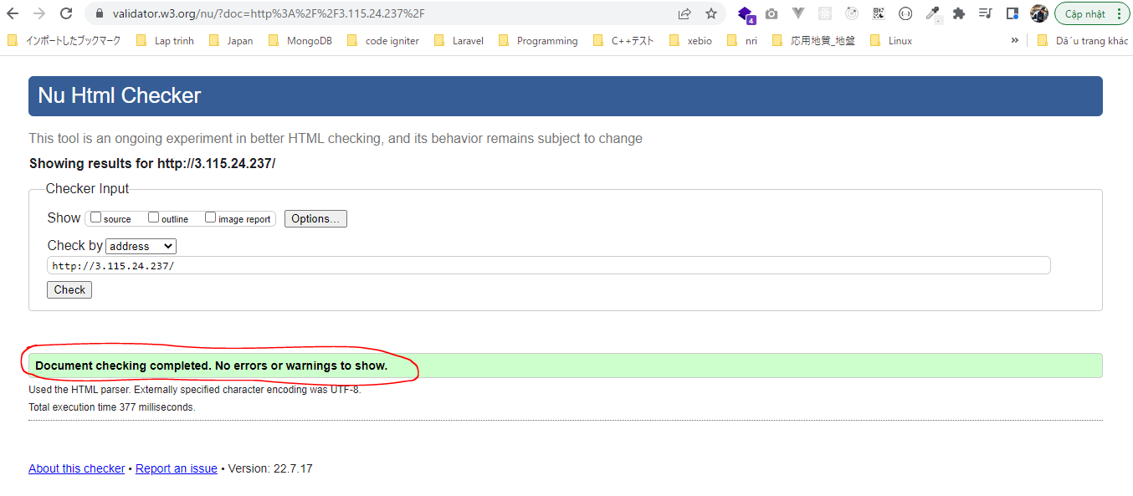

Cố tình thay đổi nội dung để có lỗi
 | vi index.html
 | Bỏ đi phần title và href của thẻ a
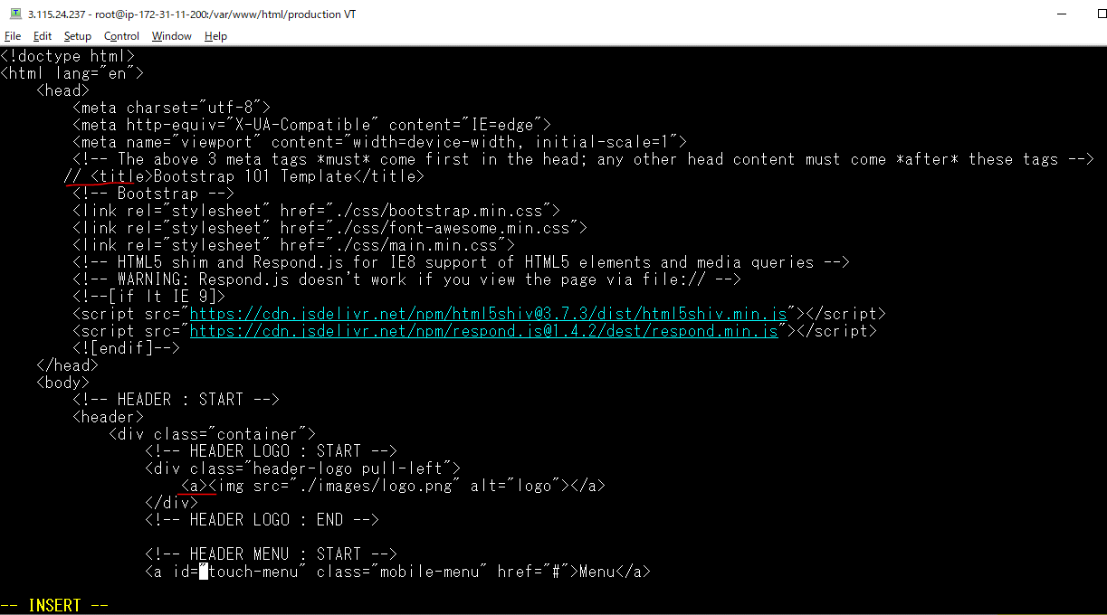

 | Thẻ img bỏ đi thuộc tính alt
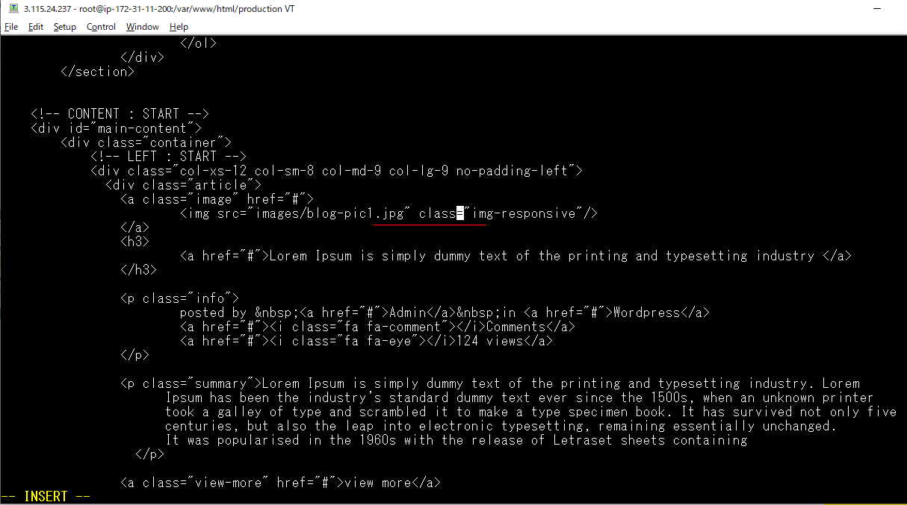

Giao diện hiển thị trên browser thì không có vấn đề gì tuy nhiên thì check bằng https://validator.w3.org/ sẽ thấy có lỗi

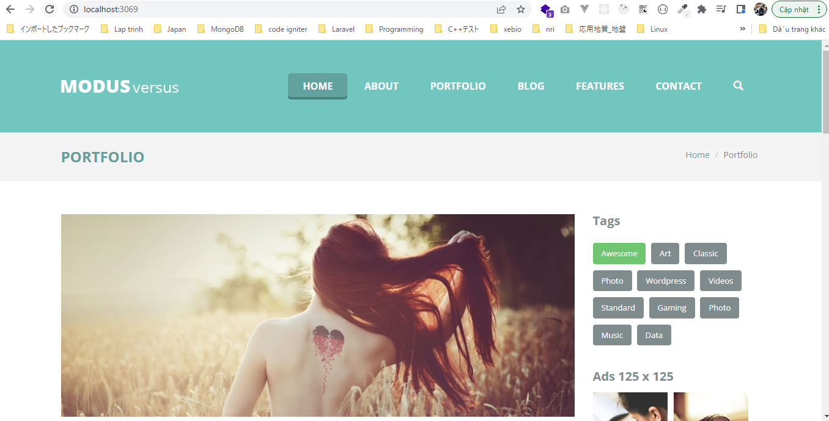

 | https://validator.w3.org/

responsive
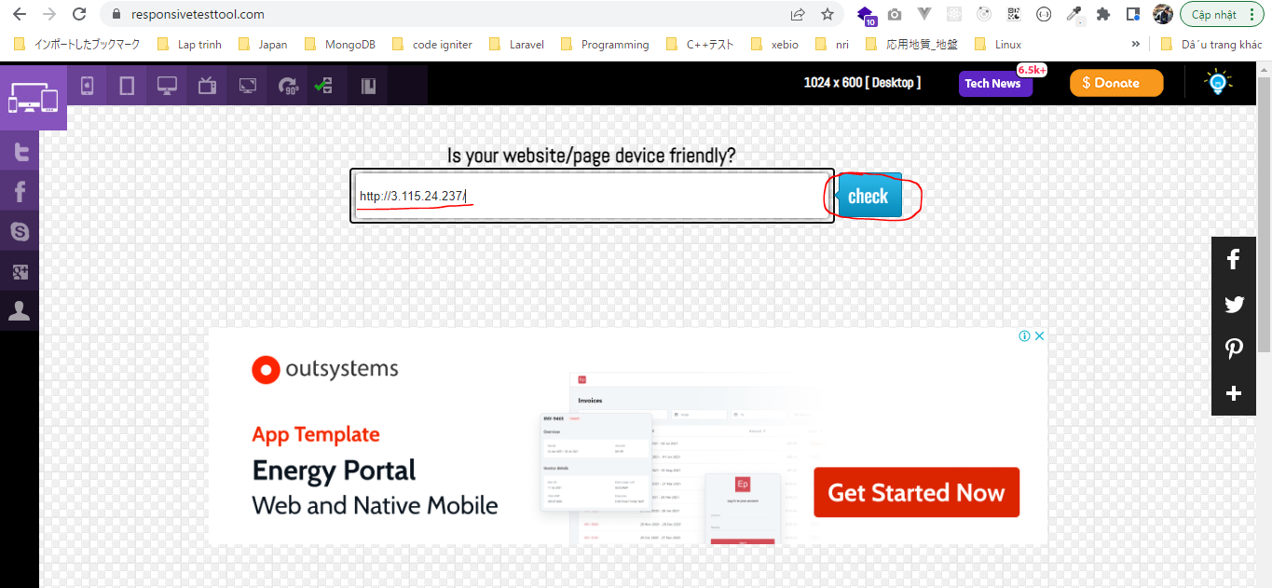
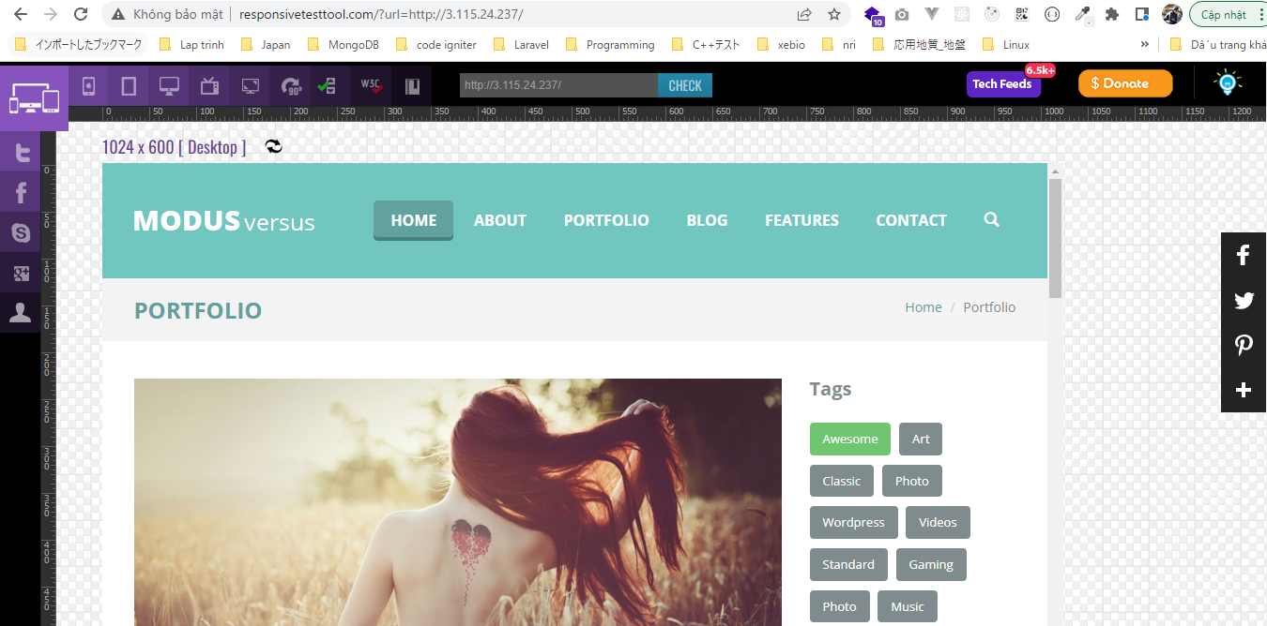
Kiểm trang responsive
 | https://responsivetesttool.com/

